设变报价
设变费用报价单
商务联系人： |  |  |  |  |  | 徐辉 | 13482905805
序号 | 图号 | 名称 | 图片 | 工序名称 | 更改原因 | 更改说明 | 设计编程费（元） | 材料费（元） | 标准件费（元） | 线切割费（元） | 数控加工费（元） | 模具拆装费（元） | 模具调试费（元） | 机床调试费（元） | 来回运费（元） | 管理费（元） | 合计（元）含税

1 | SLT0011493 | 靠背复位卷簧限位支架 | 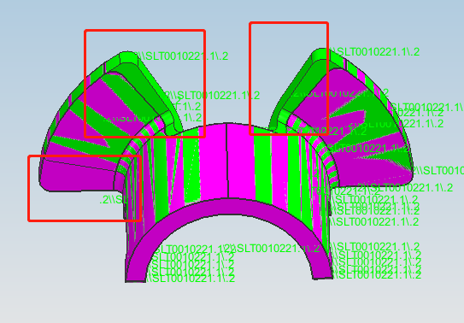 | OP05落料 | 边线设变 | 更换凸凹模，固定板及压料板，数控重新加工下模漏料，钳工重新拆装调试 | 400.00 | 500.00 |  | 380.00 | 400.00 | 800.00 | 800.00 | 800.00 | 280.00 | 436.00 | 5400.00
2 |  |  |  | OP10成型 |  | 更换定位，钳工重新拆装调试 |  | 50.00 |  | 50.00 |  | 600.00 | 600.00 | 600.00 | 280.00 | 218.00 | 2700.00
3 |  |  |  | OP20翻边 |  | 更换定位，钳工重新拆装调试 |  | 50.00 |  | 50.00 |  | 600.00 | 600.00 | 600.00 | 280.00 | 218.00 | 2700.00
4 | SLT0010959 | 护盖挂接片 | 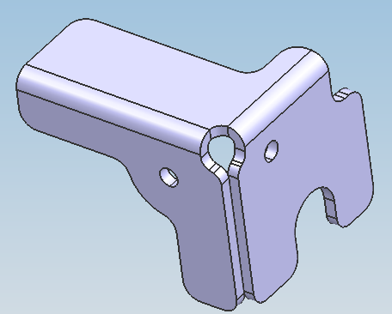 | OP05落料冲孔 | 孔径设变 | 更换凸模及冲头，线切割修压料板，钳工重新拆装调试 | 400.00 | 400.00 | 400.00 | 350.00 | 300.00 | 1000.00 | 1000.00 | 1000.00 | 150.00 | 500.00 | 5700.00
 |  |  |  |  |  | 合计 |  |  |  |  |  |  |  |  |  |  | 16500.00 | 15500
此报价含税 体现周期20-25天（自正式设变之日起）

